Fiche entreprise p.1
0 |  |  |  |  |  |  |  |  |  |  |  | 2017-03-31 | 8

Secteur d'activité : | 0 |  | - Nombre employés : |  |  | 0 | - Localisation : | 0
Année de création : | 0 | - Année investissement : |  |  | 0 |  | - Stade développement : |  | 0
Montant total investissement : |  |  | 0 | - Pourcentage détention : |  |  |  | 0%

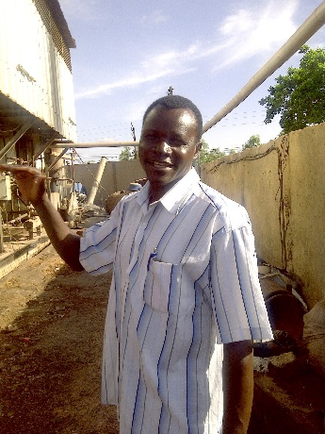
 |  |  |  |  |  |  |  |  |  |  | Actionnaires | Pourcentage

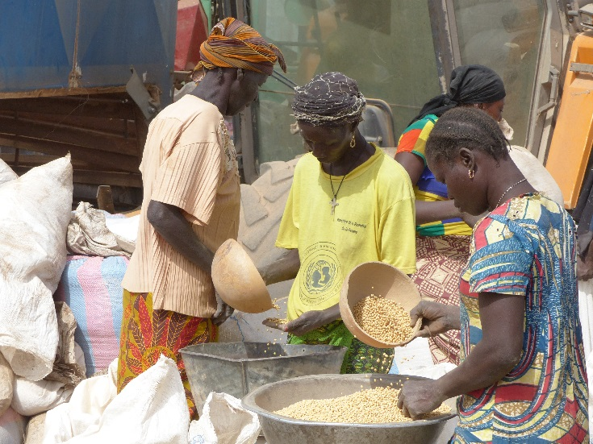
ENTREPRENEUR

RATIONNEL DE L'INVESTISSEMENT

APPUI DE SINERGI |  |  |  |  |  |  |  |  |  | ESG & IMPACT

COMMENTAIRES ESG

Fiche entreprise p.2
INVESTISSEMENT REALISE |  |  |  | HISTORIQUE DE L'INVESTISSEMENT |  |  | 2017-03-31 | 8

 | Capital | Prêt | TOTAL
Montant décaissé | - | - | -
Montant engagé | - | - | -
Restant à décaisser | - | - | -
Revenus encaissés | - | - | -
Remboursements | - | - | -
Arriérés |  | - | -
Valorisation | - | - | -
Multiple | #DIV/0! | #DIV/0! | #DIV/0!
 |  |  |  | VALORISATION

COMPTE DE RESULTAT |  |  |  | Méthode de valorisation à l'acquisition |  | 0
 |  |  |  | Méthode de valorisation du capital à date |  | Coût historique
 | 2016-12-31 | 2015-12-31 | Variation | Méthode de valorisation du prêt |  | Coût historique
Chiffre d'affaire | - | - | N/A |  |  |  | 2016-12-31 | 7
EBITDA | - | - | N/A |  |  |  | 2015-12-31 | 3
EBIT | - | - | N/A | Stratégie de sortie
Résultat Net | - | - | N/A
 |  |  |  | Stratégie de sortie | 0
 |  |  |  | TRI attendu | 0%
BILAN |  |  |  | Année sortie | 0

 | 2016-12-31 | 2015-12-31 | Variation
Immobilisations | - | - | N/A | PERFORMANCE ET EVENEMENTS DU TRIMESTRE
Actif circulant | - | - | N/A
Trésorerie | - | - | N/A
TOTAL ACTIF | - | - | N/A
Fonds propres | - | - | N/A
Dettes long terme | - | - | N/A
Dettes court terme | - | - | N/A
TOTAL PASSIF | - | - | N/A

INDICATEURS DE PERFORMANCE

 | 2016-12-31 | 2015-12-31
EBITDA / CA | #DIV/0! | #DIV/0!
Marge nette | #DIV/0! | #DIV/0!
ROE | #DIV/0! | #DIV/0!
Fonds propres / passif | #DIV/0! | #DIV/0!

